pivot_tables
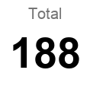
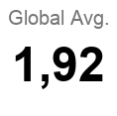
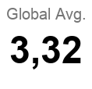
Earths Required by Development Tier

Global Ecological Deficit & Reserve by Region

Ecological Footprint Components by Tier
 | AVERAGE Cropland Footprint | AVERAGE Grazing Footprint | AVERAGE Forest Footprint | AVERAGE Carbon Footprint | AVERAGE Fish Footprint

Dashboard
Global Ecological Footprint & Biocapacity Analysis

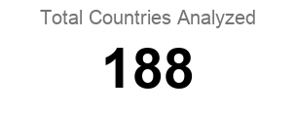
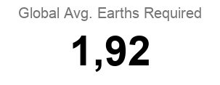
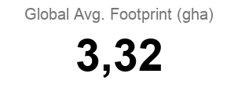

Earths Required by Development Tier
Ecological Footprint Breakdown by Development Tier
 | Cropland Footprint | Grazing Footprint | Forest Footprint | Carbon Footprint | Fish Footprint

Global Ecological Deficit & Reserve by Region

